Basic type
 | Dùng khi khai báo biến

参考: https://www.typescriptlang.org/docs/handbook/2/everyday-types.html
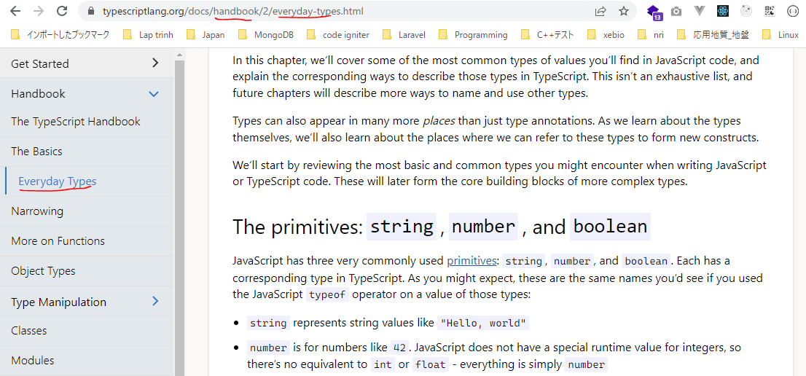

構成
 | typescript
 |  | 1.es6
 |  | 2.typescript
 |  |  | css
 |  |  | fonts
 |  |  | js
 |  |  | mjs
 |  |  | ts
 |  |  |  | 02_hello
 |  |  |  | 03_variable |  | → | New
 |  |  |  |  | 01-basic-type.ts | → | New
 |  |  | index.html |  |  | → | Edit code
 |  |  | tsconfig.json

typescript\2.typescript\index.html

 | ….
 | <script src="js/jquery.min.js"></script>
 | <script src="js/bootstrap.min.js"></script>
 | <script src="./mjs/03_variable/01-basic-type.js"></script>
 | </body>
 | </html>

typescript\2.typescript\ts\03_variable\01-basic-type.ts
 | // Boolean
 | let free: boolean = true;
 | free = false;

 | // Number
 | let score: number = 10;

 | // String
 | let elm: string = "ABC";
 | elm = 'ABC 123';
 | elm = `Free: ${free} - Score: ${score}`;

 | console.log(free);
 | console.log(score);
 | console.log(elm);

Conpile
 | tsc

new 構成
 | typescript
 |  | 1.es6
 |  | 2.typescript
 |  |  | css
 |  |  | fonts
 |  |  | js
 |  |  | mjs
 |  |  |  | 03_variable |  | → | is compiled
 |  |  |  |  | 01-basic-type.js | → | is compiled
 |  |  | ts
 |  |  |  | 02_hello
 |  |  |  | 03_variable
 |  |  |  |  | 01-basic-type.ts
 |  |  | index.html
 |  |  | tsconfig.json

typescript\2.typescript\mjs\03_variable\01-basic-type.js
 | // Boolean
 | let free = true;
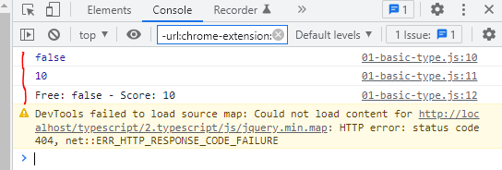
 | free = false;
 | // Number
 | let score = 10;
 | // String
 | let elm = "ABC";
 | elm = 'ABC 123';
 | elm = `Free: ${free} - Score: ${score}`;
 | console.log(free);
 | console.log(score);
 | console.log(elm);

Array
構成
 | typescript
 |  | 1.es6
 |  | 2.typescript
 |  |  | css
 |  |  | fonts
 |  |  | js
 |  |  | mjs
 |  |  |  | 03_variable
 |  |  |  |  | 01-basic-type.js
 |  |  | ts
 |  |  |  | 02_hello
 |  |  |  | 03_variable
 |  |  |  |  | 01-basic-type.ts
 |  |  |  |  | 02-array.ts | → | New
 |  |  | index.html |  |  | → | Edit code
 |  |  | tsconfig.json

typescript\2.typescript\index.html
 | …
 | <script src="js/jquery.min.js"></script>
 | <script src="js/bootstrap.min.js"></script>
 | <script src="./mjs/03_variable/02-array.js"></script>
 | </body>
 | </html>

typescript\2.typescript\ts\03_variable\02-array.ts
 | let arrNumber: Array<number> = [1, 5, 8]; |  |  |  |  |  | → | kiểu dữ liệu của array này là number nghĩa là array này dùng để lưu trữ các giá trị kiểu số
 | let arrString: string[] = ["java", "android", "es6"]; |  |  |  |  |  | → | Các khai báo thứ 2 này là cách khai báo ngắn gọn của let arrString: Array<string>

 | console.log(arrNumber);
 | console.log(arrString);

 | console.log(arrString.push("typescript")); // 4 |  |  |  |  |  | → | Trả về chiều dài mới của mảng
 | console.log(arrString); // "java", "android", "es6", "typescript"

Conpile
 | tsc

new 構成
 | typescript
 |  | 1.es6
 |  | 2.typescript
 |  |  | css
 |  |  | fonts
 |  |  | js
 |  |  | mjs
 |  |  |  | 03_variable
 |  |  |  |  | 01-basic-type.js
 |  |  |  |  | 02-array.js
 |  |  | ts
 |  |  |  | 02_hello
 |  |  |  | 03_variable
 |  |  |  |  | 01-basic-type.ts
 |  |  |  |  | 02-array.ts
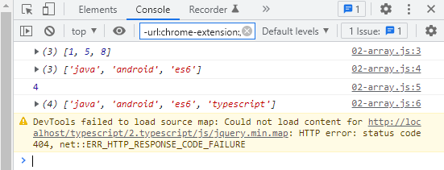
 |  |  | index.html
 |  |  | tsconfig.json

typescript\2.typescript\mjs\03_variable\02-array.js
 | let arrNumber = [1, 5, 8];
 | let arrString = ["java", "android", "es6"];
 | console.log(arrNumber);
 | console.log(arrString);
 | console.log(arrString.push("typescript")); // 4
 | console.log(arrString); // "java", "android", "es6", "typescript"

Any
 | Khai báo 1 biến thuộc về kiểu dữ liệu any nếu như chưa xác định được biến này nó mang giá trị thuộc về kiểu số, kiểu chuỗi hay kiểu gì

構成
 | typescript
 |  | 1.es6
 |  | 2.typescript
 |  |  | css
 |  |  | fonts
 |  |  | js
 |  |  | mjs
 |  |  |  | 03_variable
 |  |  |  |  | 01-basic-type.js
 |  |  |  |  | 02-array.js
 |  |  |  |  | 03-tuple.js
 |  |  |  |  | 04-enum.js
 |  |  | ts
 |  |  |  | 02_hello
 |  |  |  | 03_variable
 |  |  |  |  | 01-basic-type.ts
 |  |  |  |  | 02-array.ts
 |  |  |  |  | 03-tuple.ts
 |  |  |  |  | 04-enum.ts
 |  |  |  |  | 05-any.ts | → | New
 |  |  | index.html |  |  | → | Edit code
 |  |  | tsconfig.json

typescript\2.typescript\ts\03_variable\05-any.ts
 | let mVariable: any = 4; |  |  |  |  | Nếu như khai báo biến mVariable thuộc kiểu number thì sau đó sẽ ko gán lại được cho nó giá trị kiểu chuỗi hay kiểu khác được

 | mVariable = "ABC";
 | mVariable = true;

 | let mArray: any[] = [1, true, "abc"];

 | console.log(mVariable);
 | console.log(mArray);

Conpile
 | tsc

構成
 | typescript
 |  | 1.es6
 |  | 2.typescript
 |  |  | css
 |  |  | fonts
 |  |  | js
 |  |  | mjs
 |  |  |  | 03_variable
 |  |  |  |  | 01-basic-type.js
 |  |  |  |  | 02-array.js
 |  |  |  |  | 03-tuple.js
 |  |  |  |  | 04-enum.js
 |  |  |  |  | 05-any.js | → | is compiled
 |  |  | ts
 |  |  |  | 02_hello
 |  |  |  | 03_variable
 |  |  |  |  | 01-basic-type.ts
 |  |  |  |  | 02-array.ts
 |  |  |  |  | 03-tuple.ts
 |  |  |  |  | 04-enum.ts
 |  |  |  |  | 05-any.ts
 |  |  | index.html
 |  |  | tsconfig.json

typescript\2.typescript\index.html
 | …
 | <script src="js/jquery.min.js"></script>
 | <script src="js/bootstrap.min.js"></script>
 | <script src="./mjs/03_variable/05-any.js"></script>
 | </body>
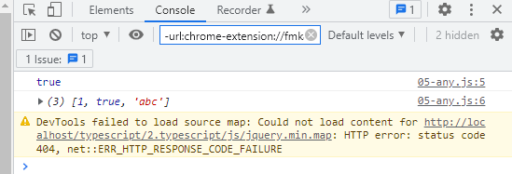
 | </html>

typescript\2.typescript\mjs\03_variable\05-any.js
 | let mVariable = 4;
 | mVariable = "ABC";
 | mVariable = true;
 | let mArray = [1, true, "abc"];
 | console.log(mVariable);
 | console.log(mArray);

Interface object
構成
 | typescript
 |  | 1.es6
 |  | 2.typescript
 |  |  | css
 |  |  | fonts
 |  |  | js
 |  |  | mjs
 |  |  |  | 03_variable
 |  |  |  |  | 01-basic-type.js
 |  |  |  |  | 02-array.js
 |  |  |  |  | 03-tuple.js
 |  |  |  |  | 04-enum.js
 |  |  |  |  | 05-any.js
 |  |  |  |  | 06-void.js
 |  |  |  |  | 07-type-assertion.js
 |  |  | ts
 |  |  |  | 02_hello
 |  |  |  | 03_variable
 |  |  |  |  | 01-basic-type.ts
 |  |  |  |  | 02-array.ts
 |  |  |  |  | 03-tuple.ts
 |  |  |  |  | 04-enum.ts
 |  |  |  |  | 05-any.ts
 |  |  |  |  | 06-void.ts
 |  |  |  |  | 07-type-assertion.ts
 |  |  |  |  | 08-interface-object.ts |  |  | → | new
 |  |  | index.html |  |  |  |  | → | edit code
 |  |  | tsconfig.json

typescript\2.typescript\ts\03_variable\08-interface-object.ts
 | let objOne: any = {}; |  |  |  |  | → | Đối tượng kiểu này là 1 đối tượng chung chung
 | console.log(objOne);

 | interface CourseInterface { |  |  |  |  | → | Để tạo đối tượng chứa thông tin của 1 khóa học nào đó(có tên khóa học, thời lượng khóa học)
 | name: string;
 | time: string;
 | free?: boolean; |  |  |  |  | → | Thuộc tính free là thuộc tính ko bắt buộc có thể có cũng được ko có cũng được
 | }

 | let objTwo: CourseInterface; |  |  |  |  | → | Đối tượng kiểu Interface Object mà mình đã định nghĩa
 | objTwo = {
 | name: "ES6",
 | time: "5h" |  |  |  |  | → | Ko cần có thuộc tính free
 | };

 | let objThree: CourseInterface = {
 | name: "Typescript",
 | time: "10h",
 | free: false |  |  |  |  | → | Có thuộc tính free
 | };
 | console.log(objTwo);
 | console.log(objThree);

Conpile
 | tsc

構成
 | typescript
 |  | 1.es6
 |  | 2.typescript
 |  |  | css
 |  |  | fonts
 |  |  | js
 |  |  | mjs
 |  |  |  | 03_variable
 |  |  |  |  | 01-basic-type.js
 |  |  |  |  | 02-array.js
 |  |  |  |  | 03-tuple.js
 |  |  |  |  | 04-enum.js
 |  |  |  |  | 05-any.js
 |  |  |  |  | 06-void.js
 |  |  |  |  | 07-type-assertion.js
 |  |  |  |  | 08-interface-object.js |  |  | → | is compiled
 |  |  | ts
 |  |  |  | 02_hello
 |  |  |  | 03_variable
 |  |  |  |  | 01-basic-type.ts
 |  |  |  |  | 02-array.ts
 |  |  |  |  | 03-tuple.ts
 |  |  |  |  | 04-enum.ts
 |  |  |  |  | 05-any.ts
 |  |  |  |  | 06-void.ts
 |  |  |  |  | 07-type-assertion.ts
 |  |  |  |  | 08-interface-object.ts
 |  |  | index.html
 |  |  | tsconfig.json

typescript\2.typescript\index.html
 | …
 | <script src="js/jquery.min.js"></script>
 | <script src="js/bootstrap.min.js"></script>
 | <script src="./mjs/03_variable/08-interface-object.js></script>
 | </body>
 | </html>

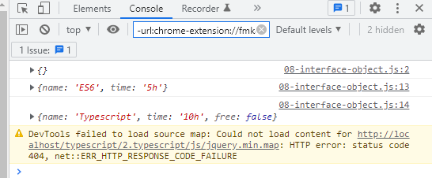
typescript\2.typescript\mjs\03_variable\08-interface-object.js
 | let objOne = {};
 | console.log(objOne);
 | let objTwo;
 | objTwo = {
 | name: "ES6",
 | time: "5h"
 | };
 | let objThree = {
 | name: "Typescript",
 | time: "10h",
 | free: false
 | };
 | console.log(objTwo);
 | console.log(objThree);

Interface array
構成
 | typescript
 |  | 1.es6
 |  | 2.typescript
 |  |  | css
 |  |  | fonts
 |  |  | js
 |  |  | mjs
 |  |  |  | 03_variable
 |  |  |  |  | 01-basic-type.js
 |  |  |  |  | 02-array.js
 |  |  |  |  | 03-tuple.js
 |  |  |  |  | 04-enum.js
 |  |  |  |  | 05-any.js
 |  |  |  |  | 06-void.js
 |  |  |  |  | 07-type-assertion.js
 |  |  |  |  | 08-interface-object.js
 |  |  | ts
 |  |  |  | 02_hello
 |  |  |  | 03_variable
 |  |  |  |  | 01-basic-type.ts
 |  |  |  |  | 02-array.ts
 |  |  |  |  | 03-tuple.ts
 |  |  |  |  | 04-enum.ts
 |  |  |  |  | 05-any.ts
 |  |  |  |  | 06-void.ts
 |  |  |  |  | 07-type-assertion.ts
 |  |  |  |  | 08-interface-object.ts
 |  |  |  |  | 09-interface-array.ts
 |  |  | index.html
 |  |  | tsconfig.json

typescript\2.typescript\ts\03_variable\09-interface-array.ts
 | // let course: string[] = ["es6", "typescript"]; |  |  |  |  | → | array chứa các phần tử thuộc về kiểu dữ liệu là kiểu chuỗi. Chỉ số của nó đã mặc định quy định là 1 kiểu number

 | interface CourseList {
 | [index: number]: number; |  |  |  |  | → | Quy định chỉ số có kiểu dữ liệu là number, giá trị của phần tử có kiểu dữ liệu là number
 | }
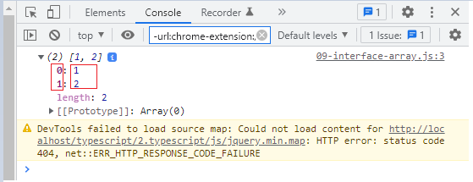
 | let course: CourseList = [1, 2];

 | console.log(course);

Conpile
 | tsc

構成
 | typescript
 |  | 1.es6
 |  | 2.typescript
 |  |  | css
 |  |  | fonts
 |  |  | js
 |  |  | mjs
 |  |  |  | 03_variable
 |  |  |  |  | 01-basic-type.js
 |  |  |  |  | 02-array.js
 |  |  |  |  | 03-tuple.js
 |  |  |  |  | 04-enum.js
 |  |  |  |  | 05-any.js
 |  |  |  |  | 06-void.js
 |  |  |  |  | 07-type-assertion.js
 |  |  |  |  | 08-interface-object.js
 |  |  |  |  | 09-interface-array.js |  |  | → | is compiled
 |  |  | ts
 |  |  |  | 02_hello
 |  |  |  | 03_variable
 |  |  |  |  | 01-basic-type.ts
 |  |  |  |  | 02-array.ts
 |  |  |  |  | 03-tuple.ts
 |  |  |  |  | 04-enum.ts
 |  |  |  |  | 05-any.ts
 |  |  |  |  | 06-void.ts
 |  |  |  |  | 07-type-assertion.ts
 |  |  |  |  | 08-interface-object.ts
 |  |  |  |  | 09-interface-array.ts
 |  |  | index.html
 |  |  | tsconfig.json

typescript\2.typescript\index.html
 | …
 | <script src="js/jquery.min.js"></script>
 | <script src="js/bootstrap.min.js"></script>
 | <script src="./mjs/03_variable/09-interface-array.js></script>
 | </body>
 | </html>

typescript\2.typescript\mjs\03_variable\09-interface-array.js
 | // let course: string[] = ["es6", "typescript"];
 | let course = [1, 2];
 | console.log(course);

